sniadanie
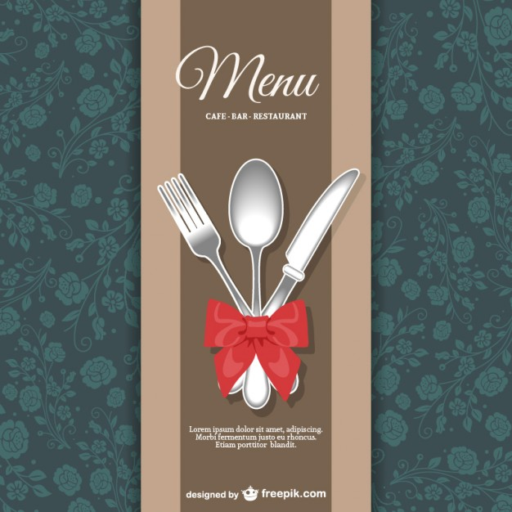
1 | Brzoskwiniowe tosty francuskie | http://ugotuj.to/przepisy_kulinarne/56,87978,11020481,Brzoskwiniowe_tosty_francuskie,,3.html
2 | Kanapeczka cud | http://palcelizac.gazeta.pl/palcelizac/56,110783,15065199,Kanapeczka_cud,,5.html
3 | Pasta jajeczna | http://ugotuj.to/przepisy_kulinarne/56,87978,12107996,Zegnajcie_nudne_kanapki___przepisy_na_proste_pasty.html#TRCuk
4 | Kanapka z pastą z tuńczyka | http://ugotuj.to/przepisy_kulinarne/56,87978,12107996,Tunczyk_w_roli_glownej,,3.html
5 | Kanapki z pastą z szynki | http://ugotuj.to/przepisy_kulinarne/56,87978,12107996,Dla_miesozercow,,4.html
6 | Pasta z oliwkami i twarożkiem | http://ugotuj.to/przepisy_kulinarne/56,87978,12107996,Smak_poludnia,,5.html
7 | Jajka zapiekane w szynce | http://ugotuj.to/przepisy_kulinarne/12,88730,15391155,Latwy_przepis_na_jajka_zapiekane_w_szynce.html#CukVid
8 | Mexican breakfast | http://www.jamieoliver.com/recipes/eggs-recipes/mexican-breakfast
9 | Anglo-French toastie | http://www.jamieoliver.com/recipes/bread-recipes/anglo-french-toastie
10 | Pancakes USA stylie | http://www.jamieoliver.com/recipes/eggs-recipes/pancakes-usa-stylie
11 | Minifrittaty z brokułami | http://ugotuj.to/przepisy_kulinarne/56,87978,15524002,Nowa_ksiazka_Ani_Starmach___mamy_kilka_przepisow.html#BoxLSTxt
12 | Jogurt | http://ugotuj.to/przepisy_kulinarne/56,87978,13716924,Po_co_kupujesz__skoro_mozesz_to_zrobic_sam___12_produktow_.html
13 | Orzechowa granola | http://ugotuj.to/przepisy_kulinarne/56,87978,13716924,Ulubione_sniadanie,,2.html
14 | Omlet z szynką | http://palcelizac.gazeta.pl/palcelizac/1,110783,9078911,Wytrawne_omlety,,ga.html#TRCuk
15 | Frittata | http://palcelizac.gazeta.pl/palcelizac/1,110783,9078911,Frittata_,,ga,,3.html
16 | Jaja w koszulkach | http://ugotuj.to/przepisy_kulinarne/56,87978,15556946,Jaja_w_koszulkach,,7.html
17 | Croque madame | http://ugotuj.to/przepisy_kulinarne/56,87978,15034652,Croque_madame,,6.html
 | Jajecznica z kalafiorem | http://ugotuj.to/przepisy_kulinarne/56,87978,14220291,Kalafior_w_roli_glownej.html#TRCuk
 | Serowa grzanka z patelni | http://ugotuj.to/przepisy_kulinarne/56,87978,15034652,Grzanki__tosty_i_zapiekanki___nie_tylko_z_serem.html#TRCuk
 | Savoury pancakes with ham and cheese | http://www.bbc.co.uk/food/recipes/savoury_pancakes_with_52388
 | Smażone sandwicze z bekonem i pomidorami | http://magazyn-kuchnia.pl/magazyn-kuchnia/56,123978,12065191,Smazone_sandwicze_z_bekonem_i_pomidorami,,5.html
 | No.1 toasted cheese sandwich | http://www.jamieoliver.com/recipes/cheese-recipes/no-1-toasted-cheese-sandwich/#8FDlQkRjR2MHiU9j.97
 | Kanapka z pastą jajeczną i rzodkiewkami | http://ugotuj.to/ugotuj_wyjechani/56,143251,18148193,Kanapka_z_pasta_jajeczna_i_rzodkiewkami,,1.html
 | Kanapka z marynowanym kurczakiem i ziołowym majonezem | http://ugotuj.to/ugotuj_wyjechani/56,143251,18148193,Kanapka_z_marynowanym_kurczakiem_i_ziolowym_majonezem,,4.html

